상품제안서
[플레이고] N660 무선충전 LED 블루투스이어폰 1P | 상품코드: F31605

 |  |  |  |  |  |  | 02-412-0044 | www.easy1.co.kr
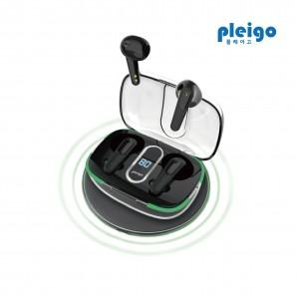

【상세/제작정보】 | <p>1박스 입수수량 40개</p><p>50개 미만 주문시칼라 7만원</p><p>1박스 입수수량: 40개</p><p>1박스 택배비: 4000원​&nbsp;</p>

【인쇄/포장옵션】 | 풀칼라 / 포장지포장

【공급단가】 | 수량 | 50~ | 100~ | 500~ | 1,000~ | 2,000~
*VAT별도 | 단가 | 11,570원 | 11,390원 | 11,120원 | 10,680원 | 10,230원

【상품 URL】 | http://www.easy1.co.kr/src/goods_detail.php?gdno=31605

